Piana_1
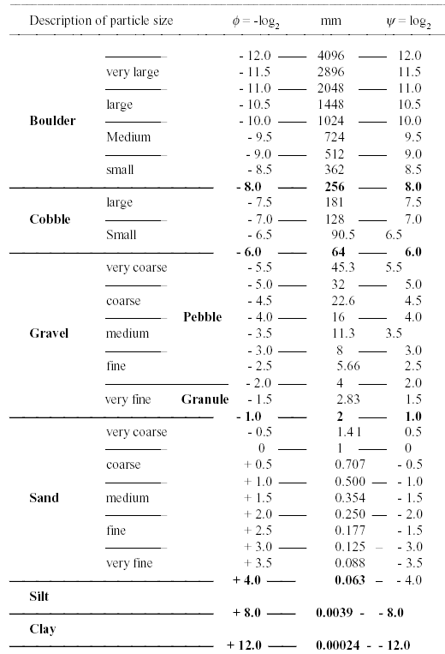
Diametro (mm) | indice phi (-log2D) | Classi phi (passo 0.5) | Estremo sup di classe | Val. medio di classe | Numerosità n | Freq. rel f=(n/N)*100 | Freq. cum. Fi=fi+Fi-1 | phi medio * f
 |  | -0.5 -1.0 | -1.0 | -0.75
 |  | -1.0 -1.5 | -1.5 | -1.25
 |  | -1.5 -2.0 | -2.0 | -1.75
 |  | -2.0 -2.5 | -2.5 | -2.25
 |  | -2.5 -3.0 | -3.0 | -2.75
 |  | -3.0 -3.5 | -3.5 | -3.25
 |  | -3.5 -4.0 | -4.0 | -3.75
 |  | -4.0 -4.5 | -4.5 | -4.25
 |  | -4.5 -5.0 | -5.0 | -4.75
 |  | -5.0 -5.5 | -5.5 | -5.25
 |  | -5.5 -6.0 | -6.0 | -5.75
 |  | -6.0 -6.5 | -6.5 | -6.25
 |  | -6.5 -7.0 | -7.0 | -6.75
 |  | -7.0 -7.5 | -7.5 | -7.25
 |  | -7.5 -8.0 | -8.0 | -7.75
 |  | -8.0 -8.5 | -8.5 | -8.25
 |  | -8.5 -9.0 | -9.0 | -8.75
 |  | -9.0 -9.5 | -9.5 | -9.25
 |  | -9.5 -10 | -10.0 | -9.75
 |  | -10 -10.5 | -10.5 | -10.25
 |  | -10.5 -11 | -11.0 | -10.75

 |  |  |  |  | Calcolo dei diametri caratteristici
 |  |  |  |  | di una distribuzione granulometrica

 |  |  |  |  |  | phix | Dx (mm)
 |  |  |  |  | D5
 |  |  |  |  | D16
 |  |  |  |  | D40
 |  |  |  |  | D50
 |  |  |  |  | D84
 |  |  |  |  | D90
 |  |  |  |  | D95

 |  |  |  |  | Dm

Piana_2
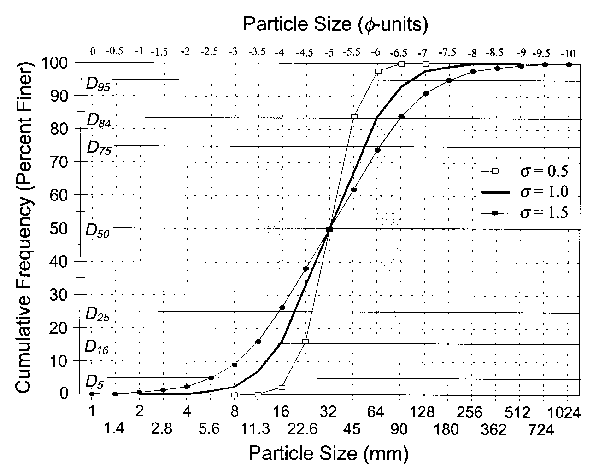
Calcolo dei parametri granulometrici
 |  |  |  |  |  |  |  | phix | Dx (mm)
relativi alla variazione rispetto alla media (classazione-gradazione) |  |  |  |  |  |  | D5
 |  |  |  |  |  |  | D16
 |  |  |  |  |  |  | D40
Deviazione standard |  |  |  |  | sigma= |  | D50
 |  |  |  | Se <1.35, la distribuzione può considerarsi uniforme |  |  | D84
 |  |  |  |  |  |  | D90
 |  |  |  |  |  |  | D95

Indice di gradazione |  |  |  |  | G=

Coefficiente di classazione |  |  |  |  | s=

Modulo di uniformità di Kramer |  |  |  |  | M=

Si valutano le aree A1 e A2 come somma di trapezi
 |  |  |  |  | Fi minimo= | (per il quale la freq.cumulata è nulla)

 | Freq. cum. Fi | Estremo sup di classe | Area
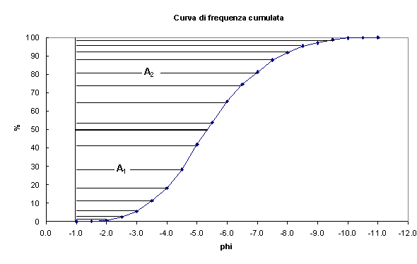

 |  |  |  |  | A1

 |  |  |  |  | A2

relativi all'asimmetria della distribuzione (Skewness)
sk=0
sk<0
sk>0
Se si usa l'indice phi si ha:

coefficiente di asimmetria |  |  |  |  | sk=

 |  | phix | Dx (mm)
 | D5
 | D16
 | D40
 | D50
 | D84
 | D90
 | D95

Bassa_2
Calcolo dei parametri granulometrici
 |  |  |  |  |  |  |  | phix | Dx (mm)
relativi alla variazione rispetto alla media (classazione-gradazione) |  |  |  |  |  |  | D5
 |  |  |  |  |  |  | D16
 |  |  |  |  |  |  | D40
Deviazione standard |  |  |  |  | sigma= |  | D50
 |  |  |  | Se <1.35, la distribuzione può considerarsi uniforme |  |  | D84
 |  |  |  |  |  |  | D90
 |  |  |  |  |  |  | D95

Indice di gradazione |  |  |  |  | G=

Coefficiente di classazione |  |  |  |  | s=

Modulo di uniformità di Kramer |  |  |  |  | M=

Si valutano le aree A1 e A2 come somma di trapezi
 |  |  |  |  | Fi minimo= | (per il quale la freq.cumulata è nulla)

 | Freq. cum. Fi | Estremo sup di classe | Area

 |  |  |  |  | A1

 |  |  |  |  | A2

relativi all'asimmetria della distribuzione (Skewness)
sk=0
sk<0
sk>0
Se si usa l'indice phi si ha:

coefficiente di asimmetria |  |  |  |  | sk=

 |  | phix | Dx (mm)
 | D5
 | D16
 | D40
 | D50
 | D84
 | D90
 | D95

Alta_2
Calcolo dei parametri granulometrici
 |  |  |  |  |  |  |  | phix | Dx (mm)
relativi alla variazione rispetto alla media (classazione-gradazione) |  |  |  |  |  |  | D5
 |  |  |  |  |  |  | D16
 |  |  |  |  |  |  | D40
Deviazione standard |  |  |  |  | sigma= |  | D50
 |  |  |  | Se <1.35, la distribuzione può considerarsi uniforme |  |  | D84
 |  |  |  |  |  |  | D90
 |  |  |  |  |  |  | D95

Indice di gradazione |  |  |  |  | G=

Coefficiente di classazione |  |  |  |  | s=

Modulo di uniformità di Kramer |  |  |  |  | M=

Si valutano le aree A1 e A2 come somma di trapezi
 |  |  |  |  | Fi minimo= | (per il quale la freq.cumulata è nulla)

 | Freq. cum. Fi | Estremo sup di classe | Area

 |  |  |  |  | A1

 |  |  |  |  | A2

relativi all'asimmetria della distribuzione (Skewness)
sk=0
sk<0
sk>0
Se si usa l'indice phi si ha:

coefficiente di asimmetria |  |  |  |  | sk=

 |  | phix | Dx (mm)
 | D5
 | D16
 | D40
 | D50
 | D84
 | D90
 | D95

